Sheet1
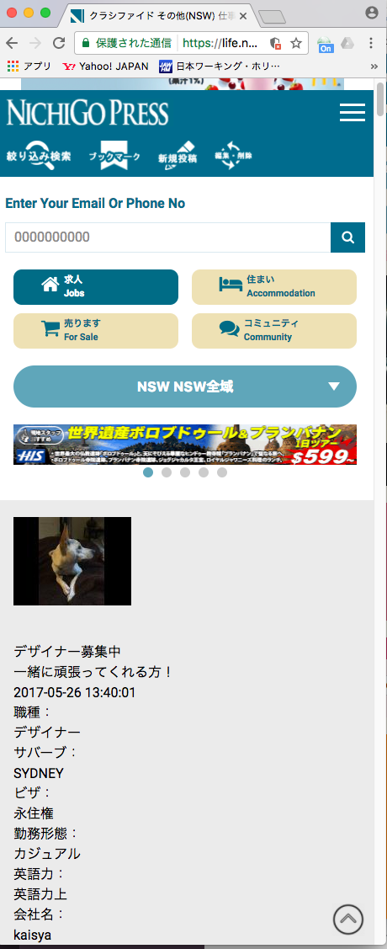

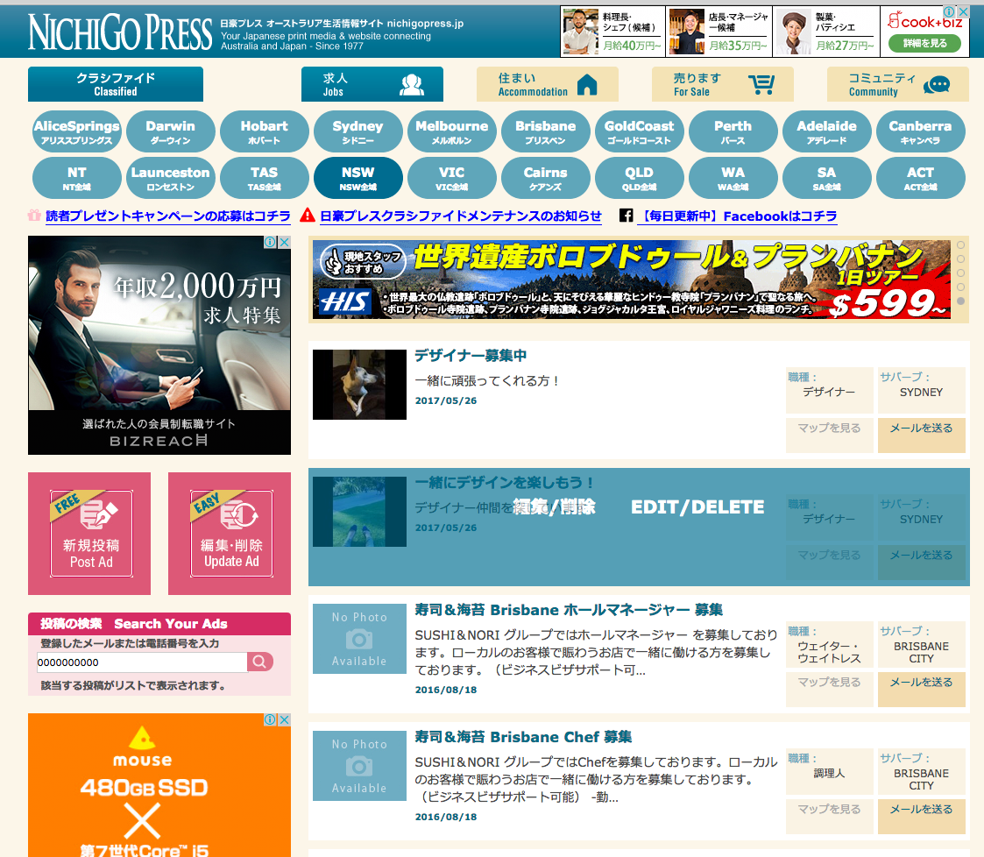

表示されますが、選択できません。Có thể hiện nhưng không lựa chọn được

ＰＣの場合、このような形で選択可能です。Trường hợp của PC. có thể lựa chọn hình thức giống thế này

